A-DAPT Blueprint
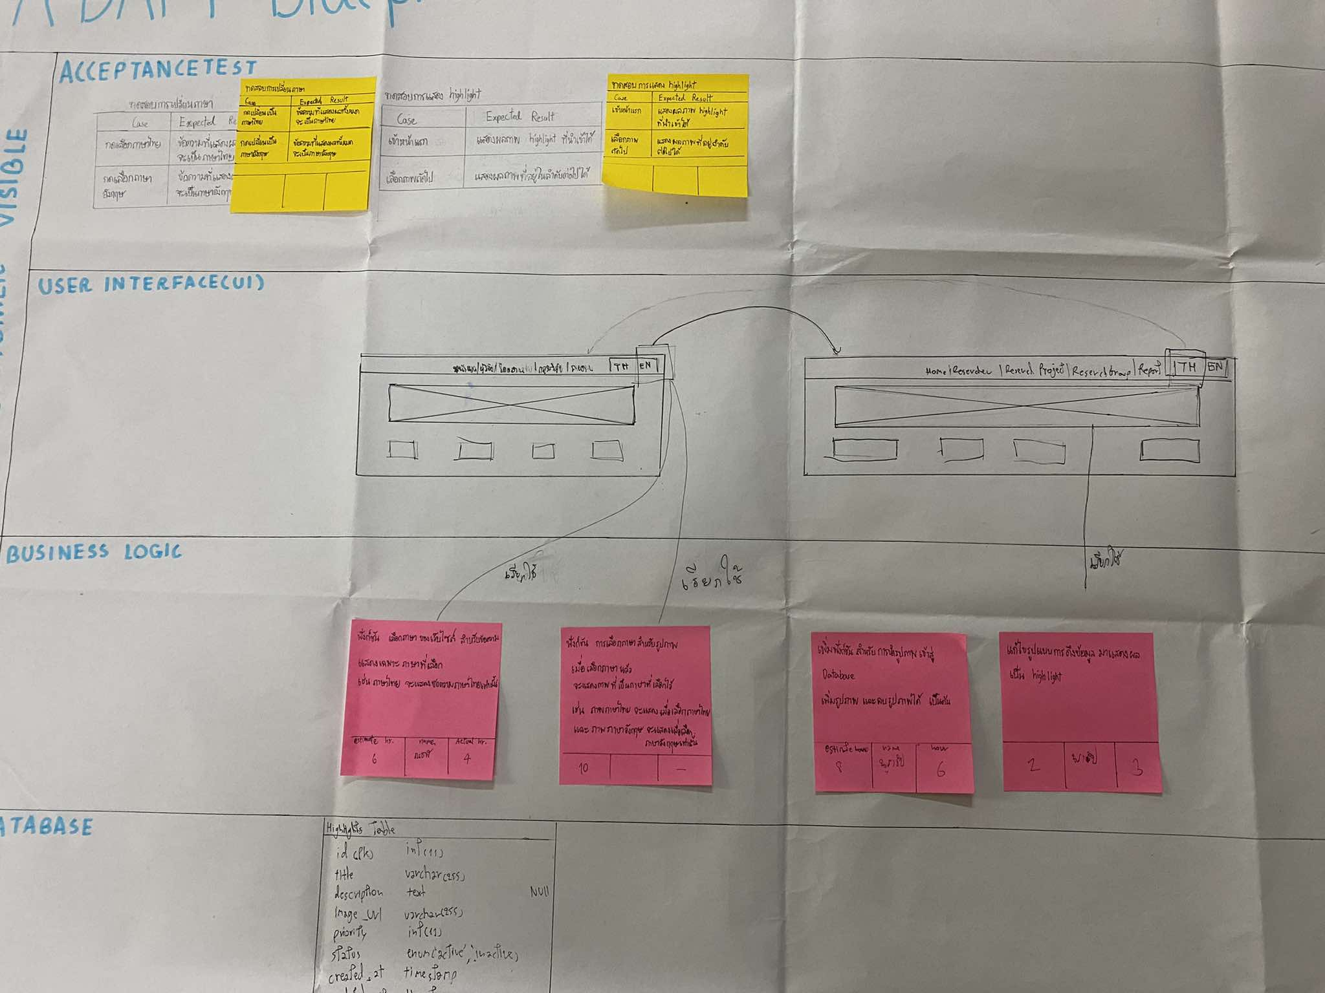
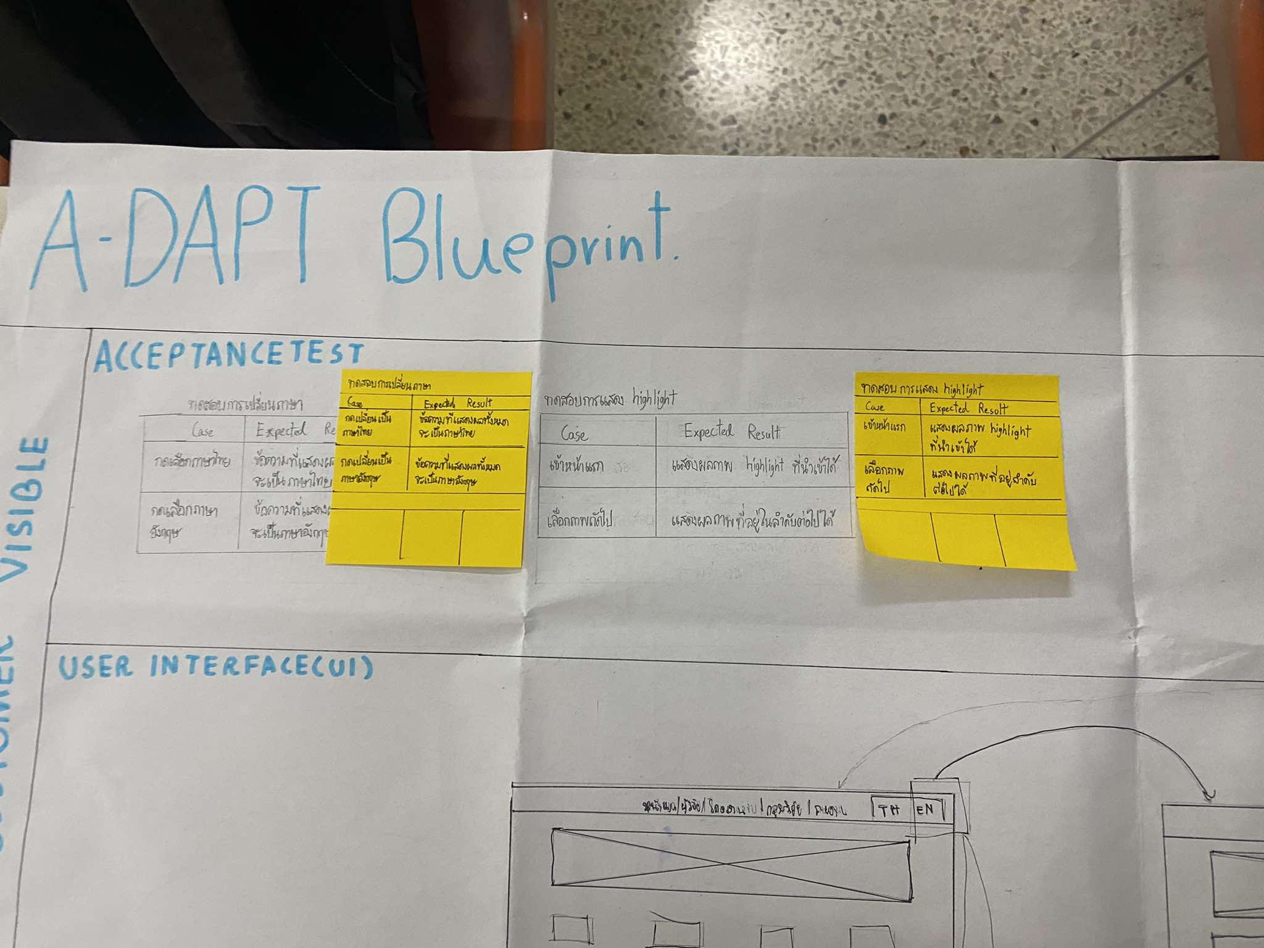
A-DAPT Blueprint
 |  | THEME: | EPIC: | FEATURE: | STORY:
 |  | DESIGNED BY: | DATE: | NOTE:

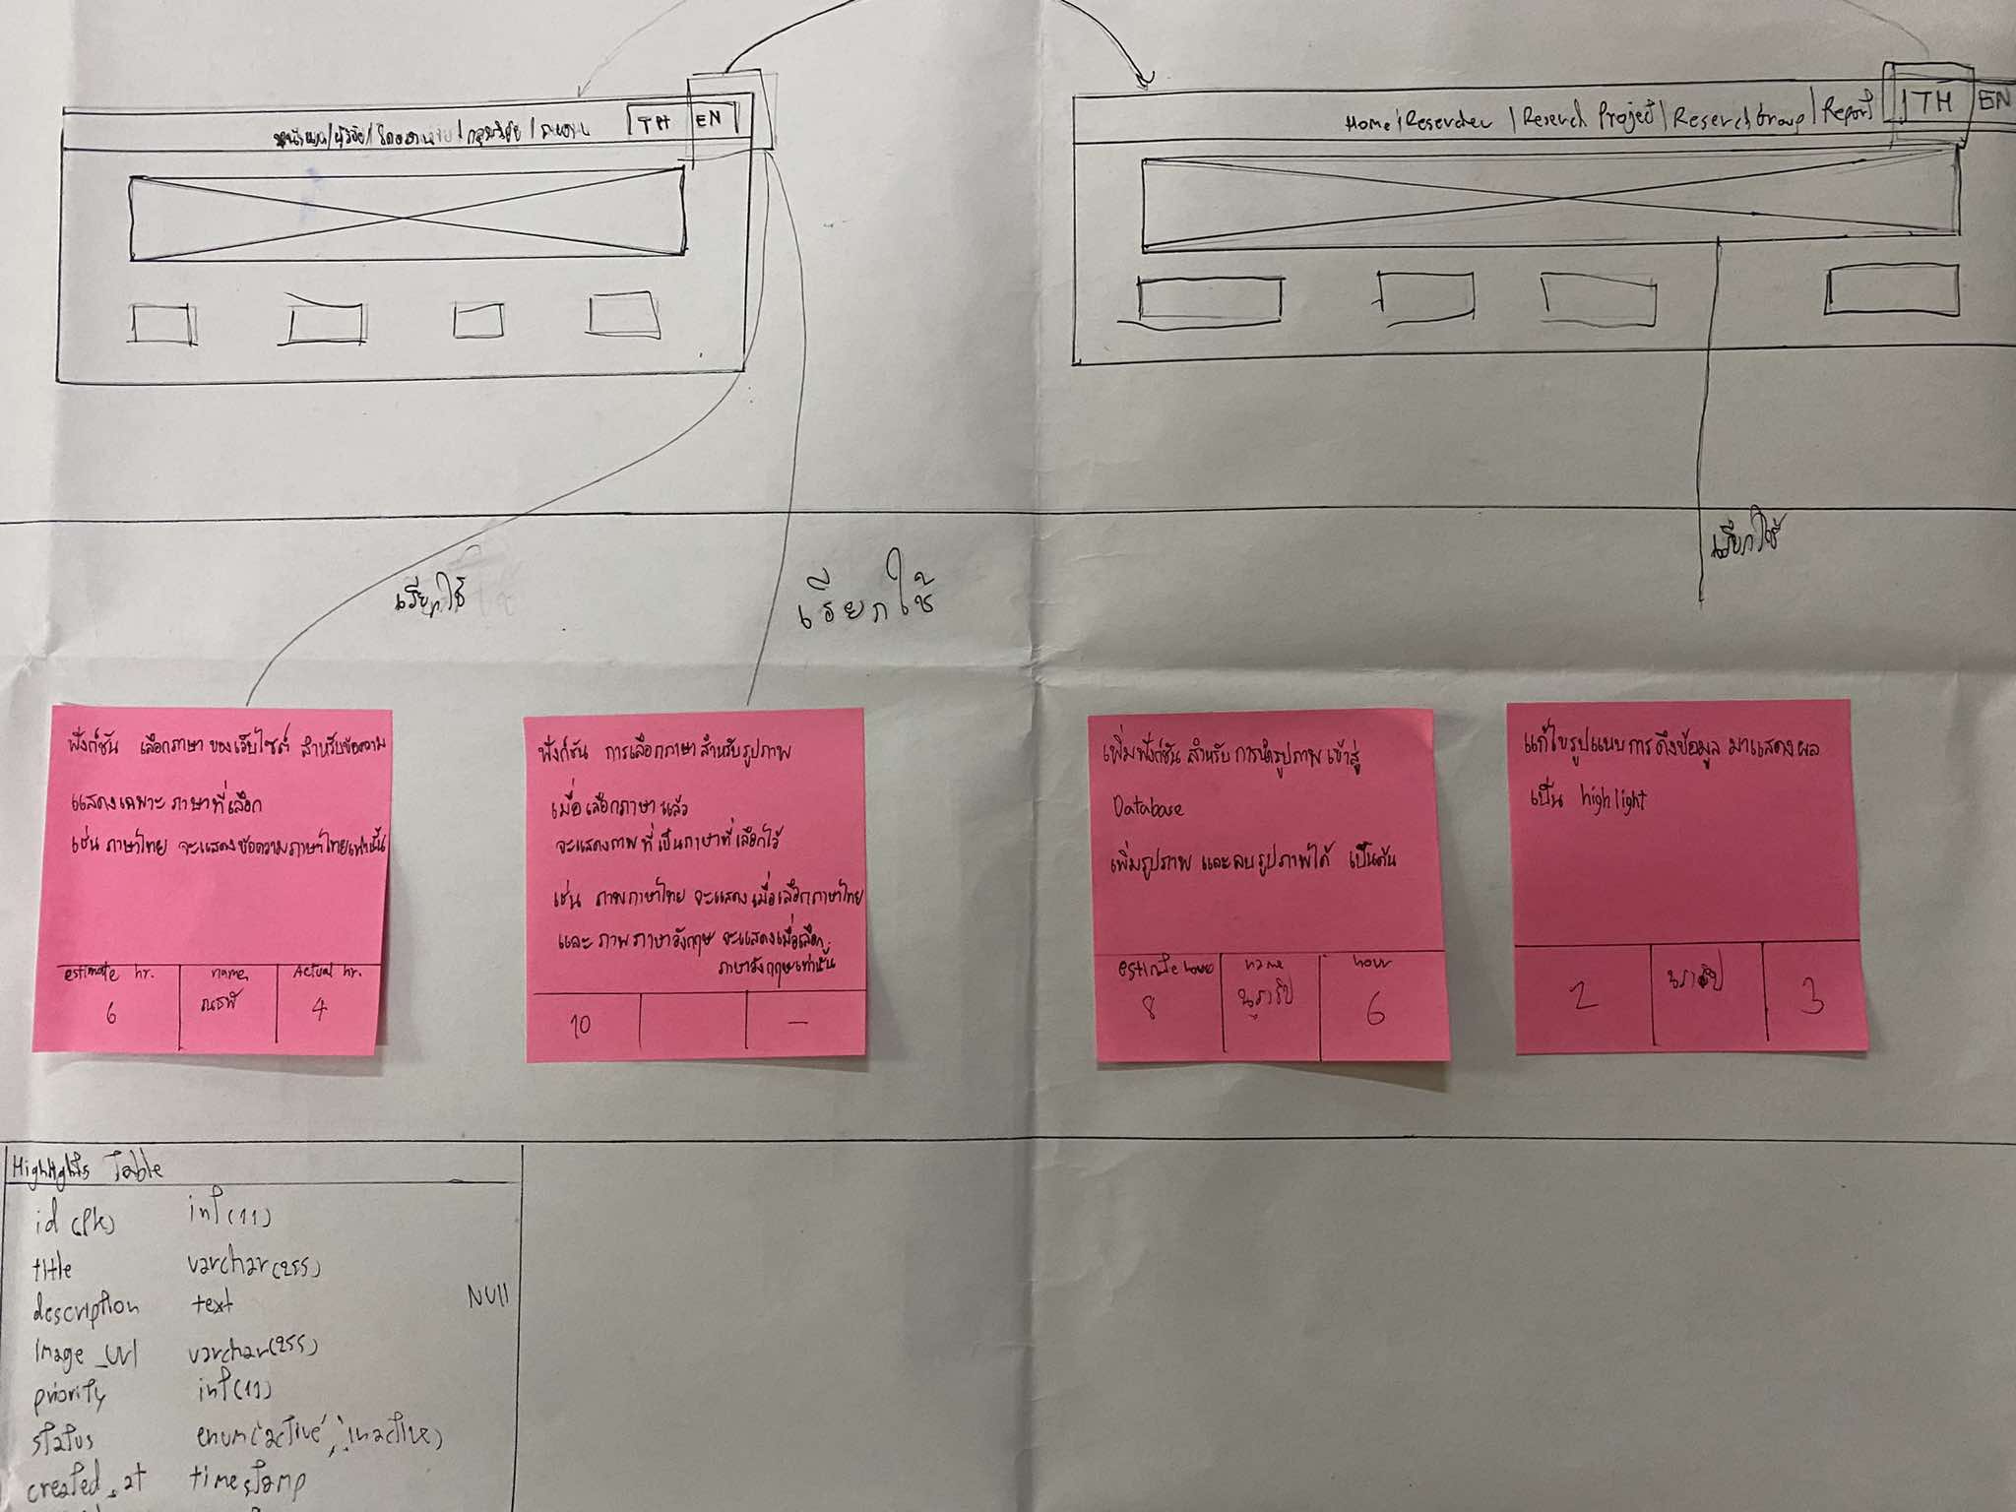
CUSTOMER VISIBLE | ACCEPTANCE TEST
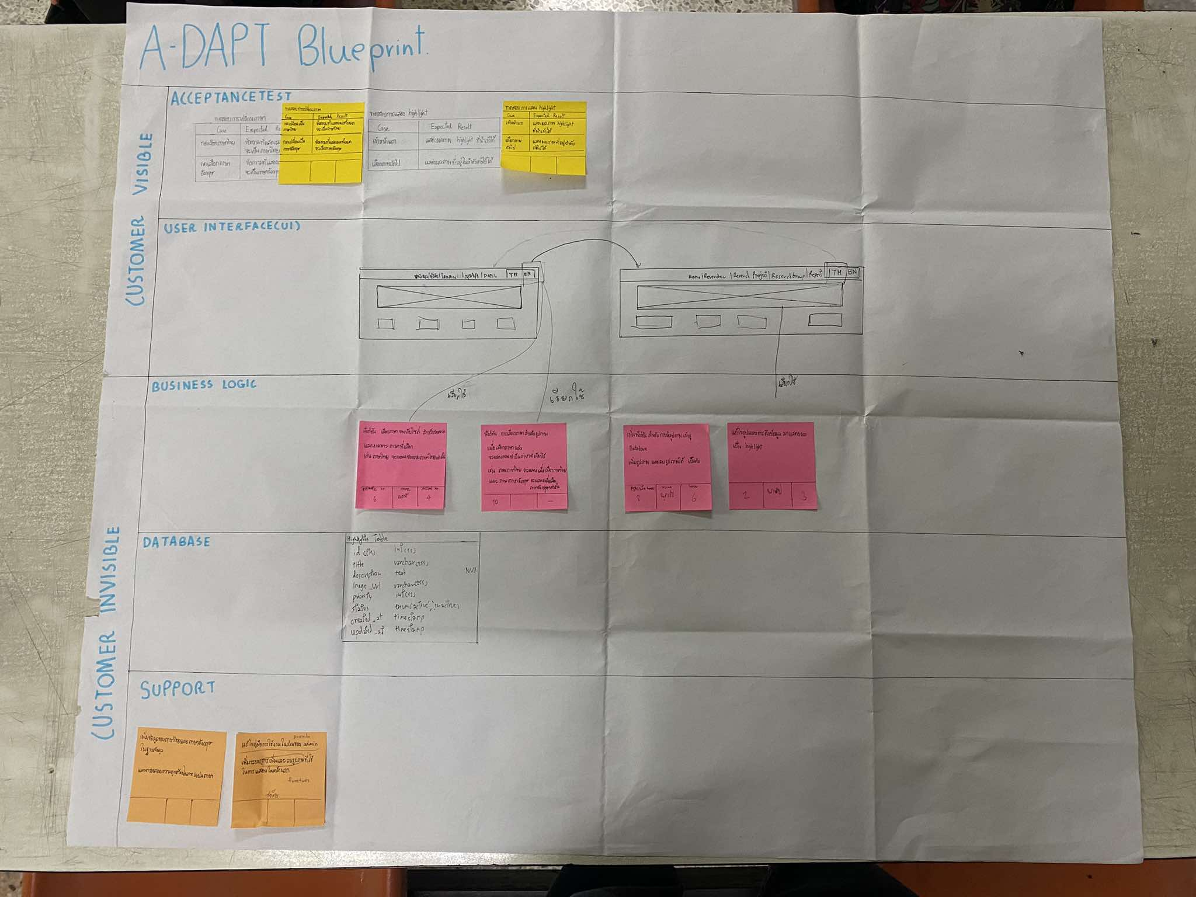

 | USER INTERFACE (UI)

CUSTOMER INVISIBLE | BUSINESS LOGIC
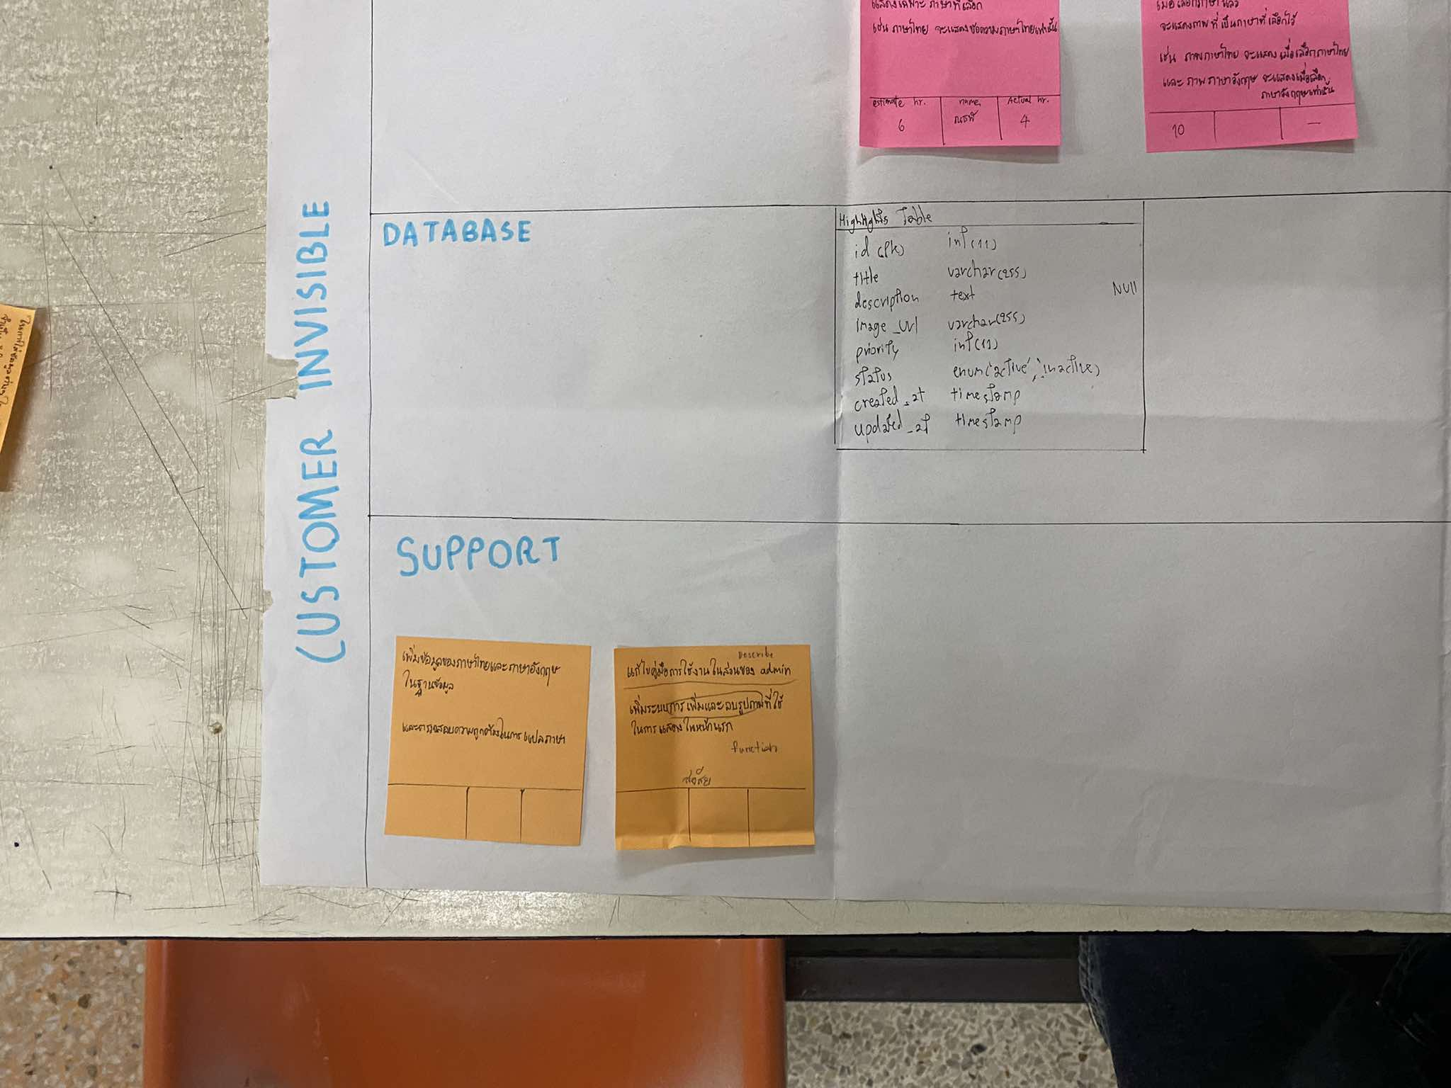

 | DATABASE

 | SUPPORT

